Sheet1
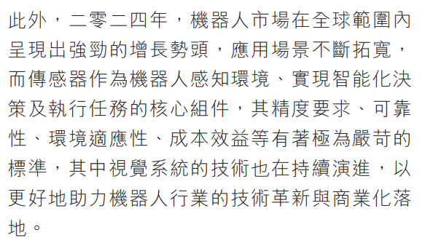
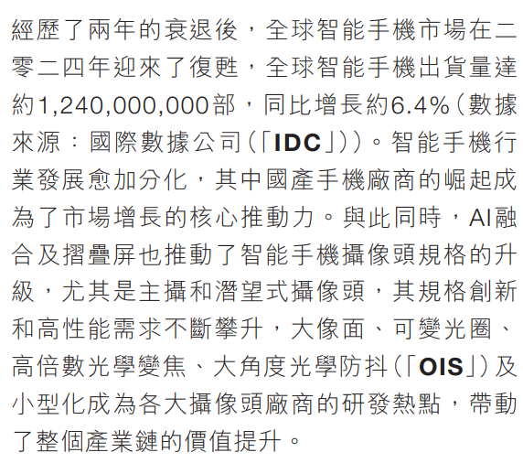
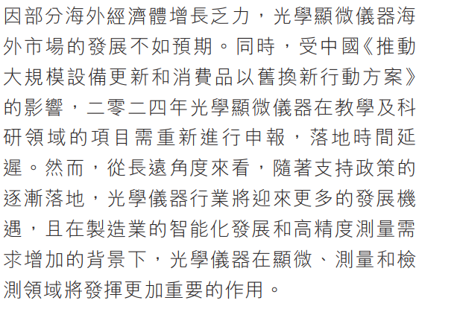
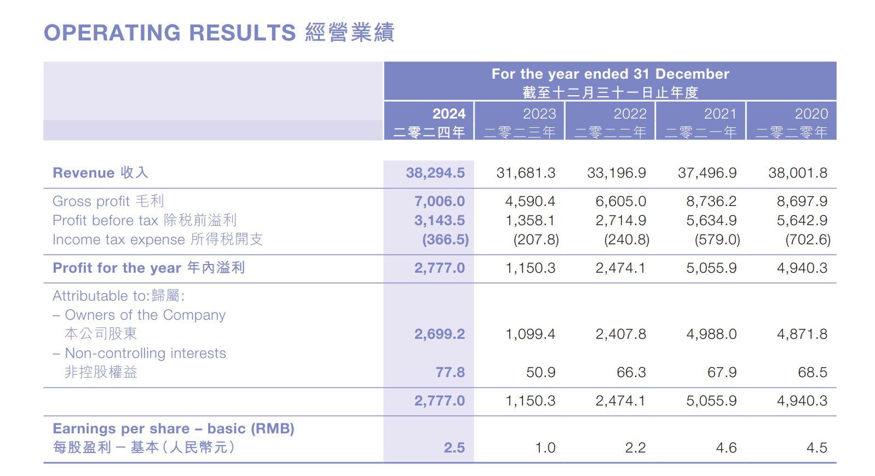
光学零件出货量 | 2025 |  |  |  |  |  |  |  |  |  |  |  |  |  | 同比绝对增量 | 百分比 | 初步想法是，依据25年出货量，初步预估舜宇25年半年度以及 年度利润。 1.算出25年平均销量与24年平均销量的同比绝对增量与百分比。 2.需要计算出光学零件、光电产品各部分利润细分占比。或者估算。 3.根据百分比算出半年度利润。
产品类别／月份 | 1月 | 2月 | 3月 | 4月 | 5月 | 6月 | 7月 | 8月 | 9月 | 10月 | 11月 | 12月 | 总计 | 平均销量
玻璃球面镜片 | 2469 | 1306 | 2162 | 2383 | 2127 |  |  |  |  |  |  |  | 10447 | 2089.4 | -102.4 | -4.67%
手机镜头 | 105903 | 97168 | 94316 | 103002 | 98099 |  |  |  |  |  |  |  | 498488 | 99697.6 | -10666.6 | -9.66%
车载镜头 | 12827 | 8811 | 9821 | 11566 | 10706 |  |  |  |  |  |  |  | 53731 | 10746.2 | 2220.0 | 26.04%
其他镜头 | 11603 | 6675 | 6950 | 9947 | 10533 |  |  |  |  |  |  |  | 45708 | 9141.6 | -603.9 | -6.20%

光电产品出货量 | 2025 |  |  |  |  |  |  |  |  |  |  |  |  |  |  |  | 2024年报
产品类别／月份 | 1月 | 2月 | 3月 | 4月 | 5月 | 6月 | 7月 | 8月 | 9月 | 10月 | 11月 | 12月 | 总计 | 平均销量 |  |  | 类别 | 金额（亿元） | 金额（元） | 营收占比 | 毛利（亿元） | 毛利（元） | 毛利率 | 净利占比
手机摄像模组 | 36765 | 35371 | 37314 | 39247 | 37729 |  |  |  |  |  |  |  | 186426 | 37285.2 | -7205.1 | -16.19% | 总收入 | 382.900 | 38,294,500,000 |  | 70.060 | 7,006,000,000 | 18.30%
其他光电产品 | 2954 | 2606 | 2888 | 3688 | 4844 |  |  |  |  |  |  |  | 16980 | 3396 | -1147.7 | -25.26% | 光学零件 | 117.081 | 11,708,100,000 | 30.58% | 37.349 | 3,734,883,900 | 31.90% | 9.7542018803865260% | 975420 | 59.13% | 59
 |  |  |  |  |  |  |  |  |  |  |  |  |  |  |  |  | 光电产品 | 261.568 | 26,156,800,000 | 68.31% | 23.541 | 2,354,112,000 | 9.00% | 6.1481117785322540% | 614811 | 37.27% | 37
光学仪器出货量 | 2025 |  |  |  |  |  |  |  |  |  |  |  |  |  |  |  | 光学仪器 | 4.926 | 429,600,000 | 1.29% | 1.985 | 198,475,200 | 46.20% | 0.5943619744058501% | 59436 | 3.60% | 4
产品类别／月份 | 1月 | 2月 | 3月 | 4月 | 5月 | 6月 | 7月 | 8月 | 9月 | 10月 | 11月 | 12月 | 总计 | 平均销量 |  |  | 2024中报 |  |  |  |  |  |  |  | 1649667
显微仪器 | 24033 | 18284 | 26768 | 16849 | 16027 |  |  |  |  |  |  |  | 101961 | 20392.2 | 1614.9 | 8.60% | 类别 | 金额（亿元） | 金额（元） | 营收占比 | 毛利（亿元） | 毛利（元） | 毛利率
 |  |  |  |  |  |  |  |  |  |  |  |  |  |  |  |  | 总收入 | 188.602 | 18,860,200,000 |  | 32.465 | 3,246,500,000 | 17.21%
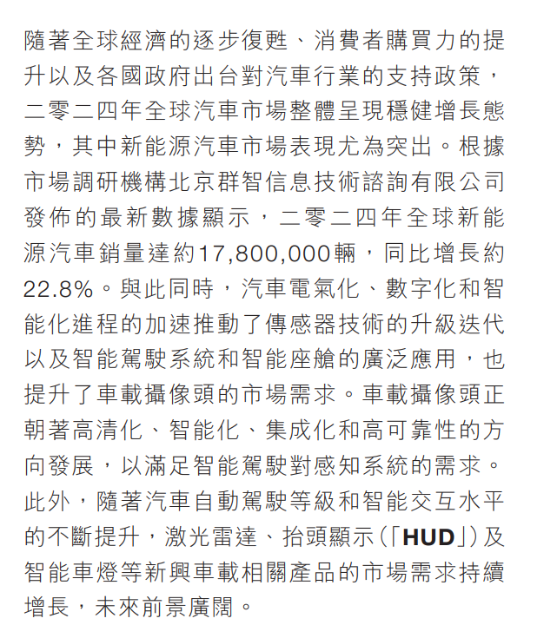
 |  |  |  |  |  |  |  |  |  |  |  |  |  |  |  |  | 光学零件 | 54.804 | 5,480,400,000 | 29.06% | 37.349 | 1,742,767,200 | 31.80%
 |  |  |  |  |  |  |  |  |  |  |  |  |  |  |  |  | 光电产品 | 131.911 | 13,191,100,000 | 69.94% | 23.541 | 1,081,670,200 | 8.20%
光学零件出货量 | 2024 |  |  |  |  |  |  |  |  |  |  |  |  |  |  |  | 光学仪器 | 1.887 | 188,700,000 | 1.00% | 1.985 | 90,387,300 | 47.90%
产品类别／月份 | 1月 | 2月 | 3月 | 4月 | 5月 | 6月 | 7月 | 8月 | 9月 | 10月 | 11月 | 12月 | 总计 | 平均销量
玻璃球面镜片 | 1764 | 1103 | 1951 | 2403 | 2565 | 2262 | 2214 | 3138 | 2734 | 2471 | 2228 | 1469 | 26302 | 2191.8
手机镜头 | 103237 | 104387 | 112723 | 101692 | 103528 | 108834 | 115468 | 124133 | 118749 | 115628 | 111104 | 104887 | 1324370 | 110364.2
车载镜头 | 12048 | 7805 | 8432 | 8970 | 8339 | 7640 | 8811 | 8439 | 9314 | 8706 | 7459 | 6351 | 102314 | 8526.2 |  |  | 15.77 | 54.17
其他镜头 | 7599 | 5777 | 4315 | 6352 | 6961 | 7581 | 10403 | 13135 | 14564 | 14085 | 15888 | 10286 | 116946 | 9745.5
 |  |  |  |  |  |  |  |  |  |  |  |  |  |  |  |  | 2024主营业务收入占比 |  |  | 估算同比增减值 |  | 毛利率
光电产品出货量 | 2024 |  |  |  |  |  |  |  |  |  |  |  |  |  |  |  | 手机相关产品 |  | 65.69% | -16% |  | 9.00%
产品类别／月份 | 1月 | 2月 | 3月 | 4月 | 5月 | 6月 | 7月 | 8月 | 9月 | 10月 | 11月 | 12月 | 总计 | 平均销量 |  |  | 车载相关产品 |  | 15.77% | 26.04% |  | 31.90%
手机摄像模组 | 62256 | 52067 | 41895 | 45683 | 45490 | 41622 | 43895 | 39625 | 36771 | 33779 | 37406 | 53394 | 533883 | 44490.3 |  |  | VR/MR产品 |  | 6.73% | -6% |  | 31.90%
其他光电产品 | 1993 | 1940 | 3270 | 3224 | 3346 | 3652 | 4359 | 5956 | 7312 | 7270 | 6052 | 6150 | 54524 | 4543.7 |  |  | 其他产品 |  | 4.83% | -25% |  | 9.00%
 |  |  |  |  |  |  |  |  |  |  |  |  |  |  |  |  | 其他镜头 |  | 2.34% | -6% |  | 31.90%
光学仪器出货量 | 2024 |  |  |  |  |  |  |  |  |  |  |  |  |  |  |  | 数码相机 |  | 2.13% | -10% |  | 31.90%
产品类别／月份 | 1月 | 2月 | 3月 | 4月 | 5月 | 6月 | 7月 | 8月 | 9月 | 10月 | 11月 | 12月 | 总计 | 平均销量 |  |  | 球面镜片 |  | 1.70% | -4.67% |  | 31.90%
显微仪器 | 18078 | 7858 | 14972 | 25039 | 15564 | 11755 | 16485 | 13950 | 18994 | 21661 | 24910 | 36062 | 225328 | 18777.3 |  |  | 光学仪器 |  | 0.80% | 8.60% |  | 47.90%

 |  |  |  |  |  |  |  |  |  |  |  |  |  |  |  |  |  |  | -8.37918200%

 |  |  |  |  |  |  |  |  |  |  |  |  |  |  |  | 30% | 车载 |  | 26.04%
 |  |  |  |  |  |  |  |  |  |  |  |  |  |  |  | 29% | 其余光学零件 |  | -10%
 |  |  |  |  |  |  |  |  |  |  |  |  |  |  |  | 37% | 手机产品 |  | -16%
 |  |  |  |  |  |  |  |  |  |  |  |  |  |  |  | 4% | 光学仪器 |  | 8.60%

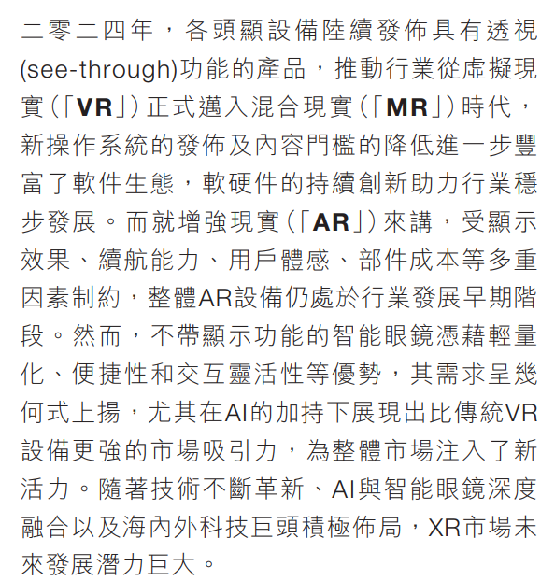
 |  |  |  |  |  |  |  |  |  |  |  |  |  |  |  |  |  |  | -0.66400000%

 |  |  |  |  |  |  |  |  |  |  |  |  |  |  |  | 估算舜宇半年报不及预期

 |  |  |  |  |  |  |  |  |  |  |  |  |  |  |  |  |  |  | 26.99 | 95.618
 |  |  |  |  |  |  |  |  |  |  |  |  |  |  |  |  |  |  | 10.99 | 32.549
 |  |  |  |  |  |  |  |  |  |  |  |  |  |  |  |  |  |  | 19 | 74.8944375
 |  |  |  |  |  |  |  |  |  |  |  |  |  |  |  | 结论：所以按照这个利润水平舜宇股价高点在74.89左右，前低支撑在58.168。 若做的话逢高卖出，破58.168则进入下跌趋势。 9月中旬发中报，利润公布则利空。

